Problema 1
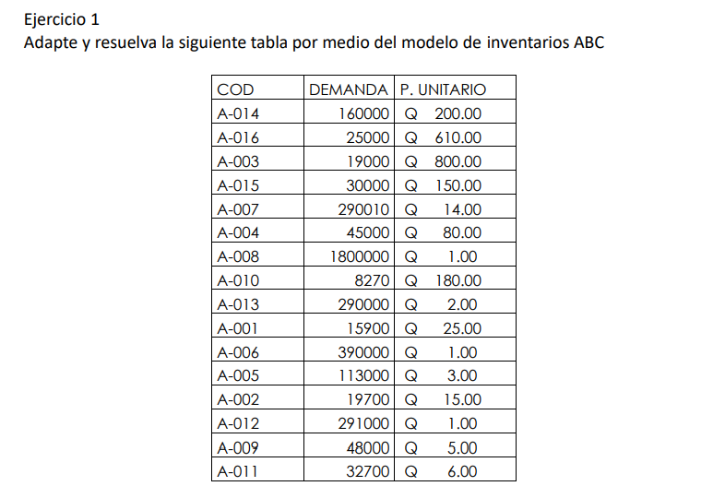
 |  |  |  |  |  |  |  | ZONA | # Elementos | % Articulos | % Acumulado | %Inversion | % Inv Acumulado
 |  |  |  |  |  |  |  | A | 14 | 93.33% | 93.33% | 60.31% | 60.31%
 |  |  |  |  |  |  |  | B | 0 | 0.00% | 93.33% | 0.00% | 60.31%
 |  |  |  |  |  |  |  | C | 1 | 6.67% | 100.00% | 39.69% | 100.00%
 |  |  |  |  |  |  |  |  | 15

Diagrama de Pareto
COD | DEMANDA | P. UNITARIO | Inversion | Inversion Acumulada | % Inversion acumulada | Zona | Porcentaje
A-011 | 32,700.00 | Q6.00 | Q196,200.00 | Q196,200.00 | 0.24% | A | 60.31%
A-009 | 48,000.00 | Q5.00 | Q240,000.00 | Q436,200.00 | 0.54% | A
A-012 | 291,000.00 | Q1.00 | Q291,000.00 | Q727,200.00 | 0.90% | A
A-002 | 19,700.00 | Q15.00 | Q295,500.00 | Q1,022,700.00 | 1.27% | A
A-005 | 113,000.00 | Q3.00 | Q339,000.00 | Q1,361,700.00 | 1.69% | A
A-006 | 390,000.00 | Q1.00 | Q390,000.00 | Q1,751,700.00 | 2.17% | A
A-001 | 15,900.00 | Q25.00 | Q397,500.00 | Q2,149,200.00 | 2.67% | A
A-013 | 290,000.00 | Q2.00 | Q580,000.00 | Q2,729,200.00 | 3.38% | A
A-010 | 8,270.00 | Q180.00 | Q1,488,600.00 | Q4,217,800.00 | 5.23% | A
A-008 | 1,800,000.00 | Q1.00 | Q1,800,000.00 | Q6,017,800.00 | 7.46% | A
A-004 | 45,000.00 | Q80.00 | Q3,600,000.00 | Q9,617,800.00 | 11.93% | A
A-007 | 290,010.00 | Q14.00 | Q4,060,140.00 | Q13,677,940.00 | 16.96% | A
A-015 | 30,000.00 | Q150.00 | Q4,500,000.00 | Q18,177,940.00 | 22.55% | A
A-003 | 19,000.00 | Q800.00 | Q15,200,000.00 | Q33,377,940.00 | 41.40% | A
A-016 | 25,000.00 | Q610.00 | Q15,250,000.00 | Q48,627,940.00 | 60.31% | A
A-014 | 160,000.00 | Q200.00 | Q32,000,000.00 | Q80,627,940.00 | 100.00% | C | 39.69%
 |  |  | Q80,627,940.00

Problema 2
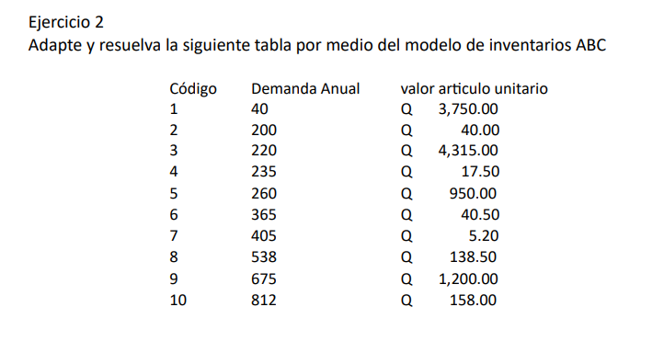

Codigo | Demanda Anual | Valor articulo unitario | Inversion | Inversion Acumulada | % Inversion Acumulada | Zona | % | Zona | No. Elementos | % Articulos | % Acumulado | % Inversion | % Inversion Acumulada
3 | 220 | 4315.00 | 949300 | 949300 | 39.75% | A | 73.67% | A | 2 | 20.00% | 20.00% | 73.67% | 73.67%
9 | 675 | 1200.00 | 810000 | 1759300 | 73.67% | A |  | B | 2 | 20.00% | 40.00% | 16.62% | 90.29%
5 | 260 | 950.00 | 247000 | 2006300 | 84.01% | B | 16.62% | C | 6 | 60.00% | 100.00% | 9.71% | 100.00%
1 | 40 | 3750.00 | 150000 | 2156300 | 90.29% | B |  |  | 10
10 | 812 | 158.00 | 128296 | 2284596 | 95.67% | C | 9.71%
8 | 538 | 138.50 | 74513 | 2359109 | 98.79% | C
6 | 365 | 40.50 | 14782.5 | 2373891.5 | 99.40% | C
2 | 200 | 40.00 | 8000 | 2381891.5 | 99.74% | C
4 | 235 | 17.50 | 4112.5 | 2386004 | 99.91% | C
7 | 405 | 5.20 | 2106 | 2388110 | 100.00% | C
Total |  |  | 2388110

Diagrama de Pareto

Problema 3
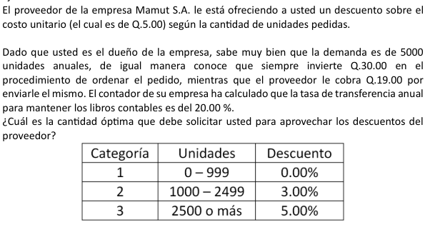

 | Variables | Sigla | Valor |  | Rangos | Costo por unidad
 | Costo de Ordenar | S | 49 |  | 0-999 | 5
 | Demanda anual | D | 5000 |  | 1000-2499 | 4.85
 | Costo de mantener | I | 0.2 |  | 2500-mas | 4.75

 | Q1 | 700 | 700 | No se ajusta
 | Q2 | 710.74231559 | 1000 | Ajustado
 | Q3 | 718.18484646 | 2500 | Ajustado

 | CTQ1 | 25700 |  | ca | 1
 | CTQ2 | 24980 |  |  | 0.97
 | CTQ3 | 25035.5 |  |  | 0.95

 | Descuento | Costo de ordenar | Costo de mantener | Costo del producto | Costo total | Cantidad a ordenar | Precio unitario
 | Rango 1 | 350 | 350 | 25000 | 25700 | 700 | 5
 | Rango 2 | 245 | 485 | 24250 | 24980 | 1000 | 4.85
 | Rango 3 | 98 | 1187.5 | 23750 | 25035.5 | 2500 | 4.75

R// | La cantidad óptima a ordenar para aprovechar los descuentos es de 1000 unidades, a un precio de 4.85, con un costo total de 24980

